工作表2
壹、環保資源整備
環境消毒藥劑跟登革熱藥劑分開
全國共有3,408臺環境消毒設備，液態環境消毒藥劑92,870公升， 固態者5,431.7公斤。備有液態登革熱藥劑76,622.2公升，固態者12,604.23公斤。

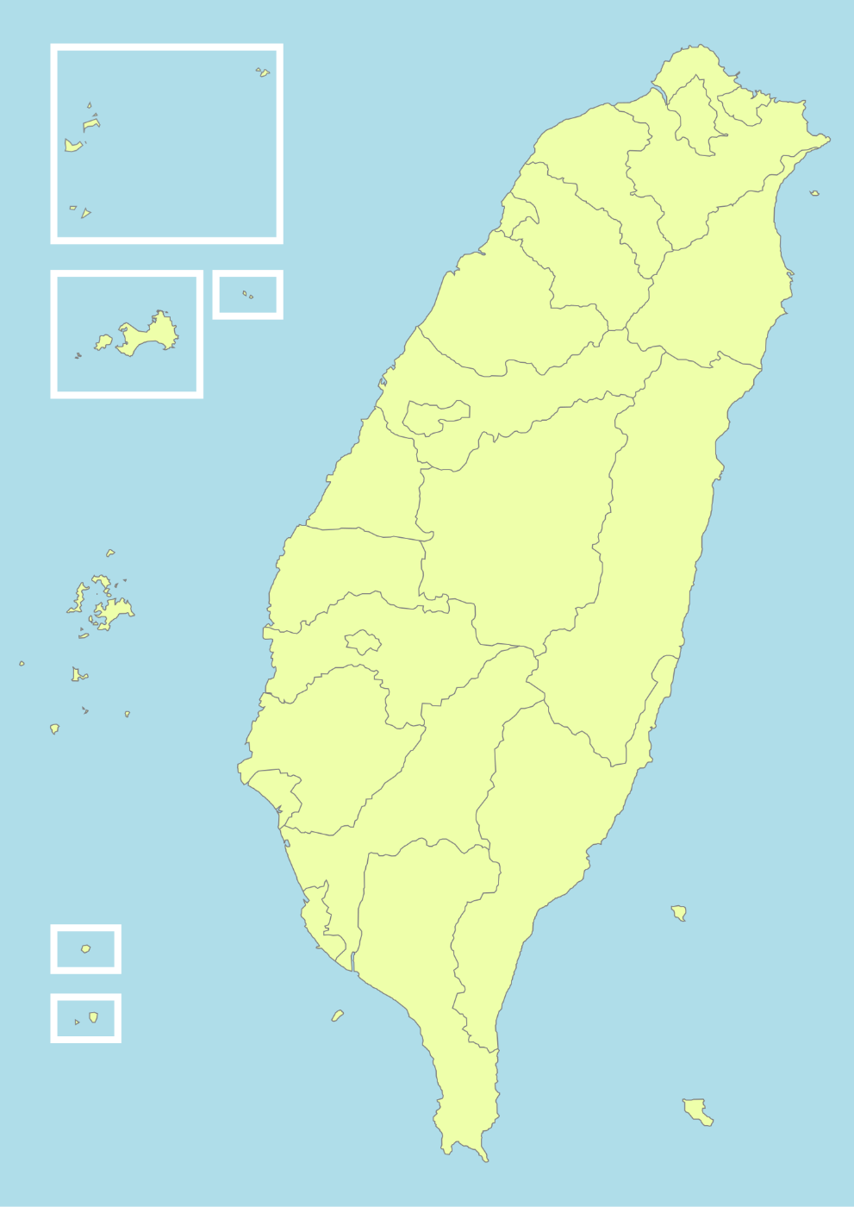
環境消毒藥劑跟登革熱藥劑合併
澎金馬地區： 消毒設備180(台) 消毒藥劑固態3(公斤) 液態2,151(公升) | 北基宜地區： 消毒設備601(台) 消毒藥劑固態1,132(公斤) 液態37,739 (公升)

桃竹苗地區： 消毒設備291(台) 消毒藥劑固態341(公斤) 液態29,235(公升) | 花東地區： 消毒設備300(台) 消毒藥劑固態10(公斤) 液態4,314(公升)

中彰投地區： 消毒設備590(台) 消毒藥劑固態1,844(公斤) 液態31,549(公升)

雲嘉南地區： 消毒設備539(台) 消毒藥劑固態3,301(公斤) 液態31,329(公升)

高屏地區： 消毒設備795(台) 消毒藥劑固態11,554(公斤) 液態33,607(公升)

